手順書
操作手順書 |  |  |  |  | 作成日時：2019/08/30-15:53:23

 | １．操作環境

 |  |  | シナリオファイル名 | C:\Users\Administrator\Desktop\動作確認手順\返品登録.winsnr

 | ２．操作手順

 |  | ２．１．シナリオ：返品登録
 |  |  | ２．１．１．[返品登録]ウィンドウ |  |  | 確認日 | 結果
 |  |  | 画面 | 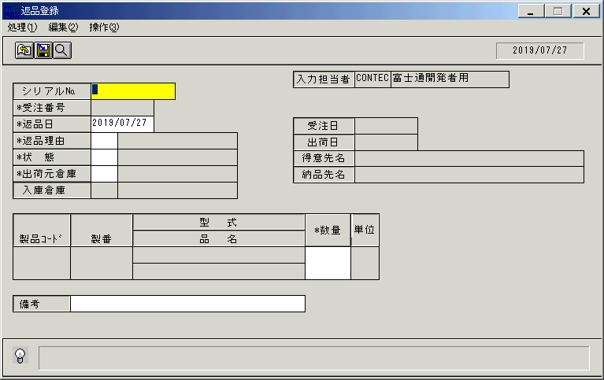
 |  |  | 操作内容 | 「返品登録」ウィンドウを、初期表示します。

 |  |  | ２．１．２．[返品登録]ウィンドウ - [売上明細検索]ウィンドウ |  |  | 確認日 | 結果
 |  |  | 画面 | 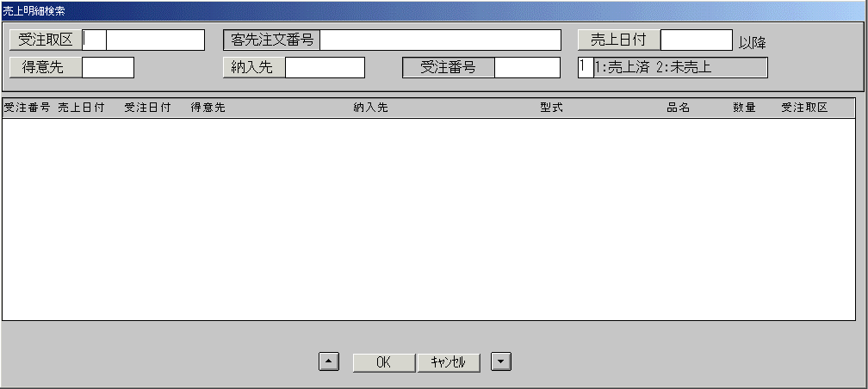
 |  |  | 操作内容 | 「受注番号」ボタンを押します。「売上明細検索」ウィンドウを、表示します。

 |  |  | ２．１．３．[返品登録]ウィンドウ - [売上明細検索]ウィンドウ |  |  | 確認日 | 結果
 |  |  | 画面 | 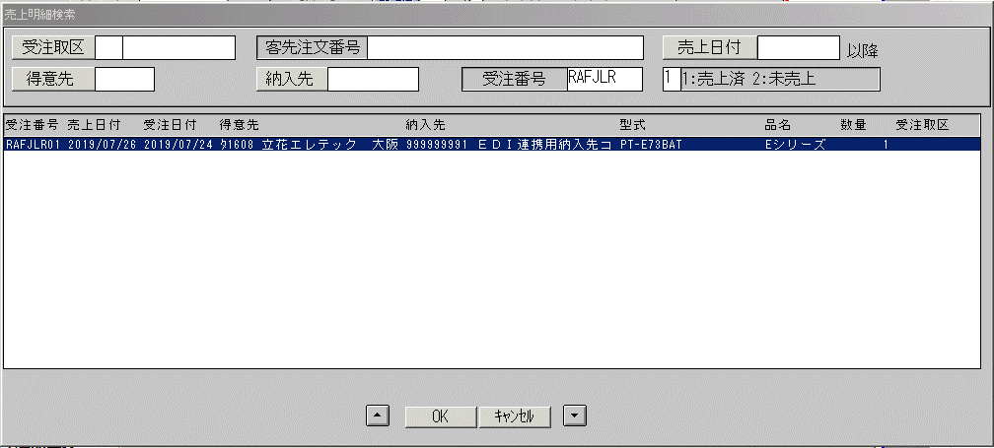
 |  |  | 操作内容 | 「受注番号」項目を入力します。Enterキーを押します。検索結果を表示します。明細を選択します。

 |  |  | ２．１．４．[返品登録]ウィンドウ |  |  | 確認日 | 結果
 |  |  | 画面 | 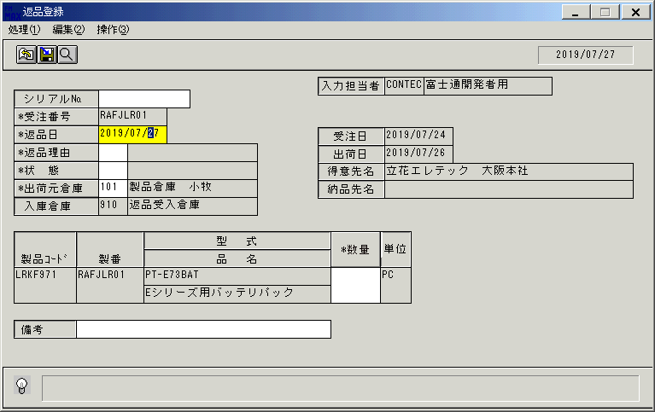
 |  |  | 操作内容 | 「返品日」に遷移します。変更は不要です。更新前データを取得します。「データ更新結果」シートを参照。

 |  |  | ２．１．５．[返品登録]ウィンドウ |  |  | 確認日 | 結果
 |  |  | 画面 | 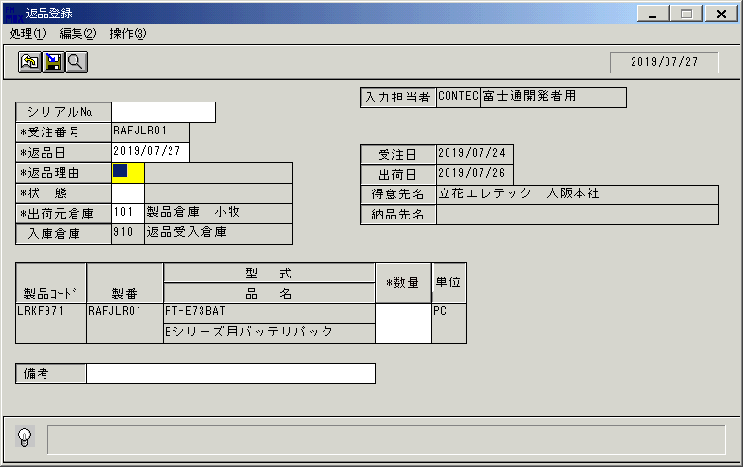
 |  |  | 操作内容 | TabまたはEnterキーを押して返品理由にフォーカスします。

 |  |  | ２．１．６．[返品登録]ウィンドウ - [返品理由一覧]ウィンドウ |  |  | 確認日 | 結果
 |  |  | 画面 | 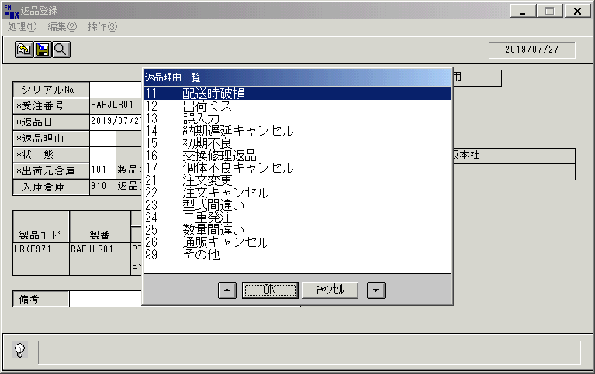
 |  |  | 操作内容 | 「返品理由」ボタンを押します。「返品理由一覧」ウィンドウを、表示します。返品理由を選択します。

 |  |  | ２．１．７．[返品登録]ウィンドウ |  |  | 確認日 | 結果
 |  |  | 画面 | 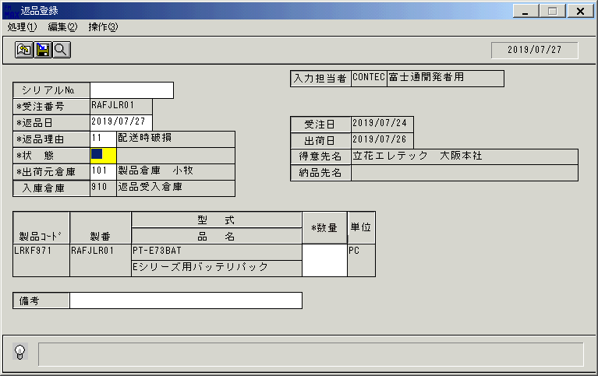
 |  |  | 操作内容 | 「状態」に遷移します。変更は不要です。

 |  |  | ２．１．８．[返品登録]ウィンドウ - [返品状態一覧]ウィンドウ |  |  | 確認日 | 結果
 |  |  | 画面 | 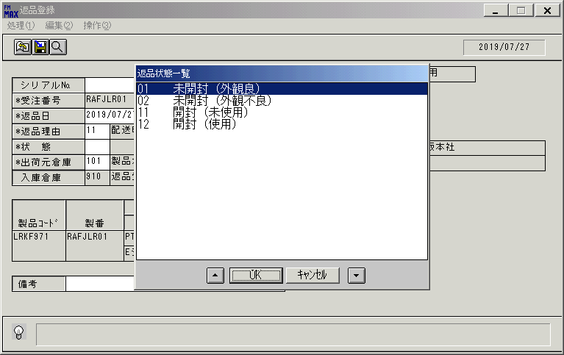
 |  |  | 操作内容 | 「状態」ボタンを押します。「返品状態一覧」ウィンドウを、表示します。返品状態を選択します。

 |  |  | ２．１．９．[返品登録]ウィンドウ |  |  | 確認日 | 結果
 |  |  | 画面 | 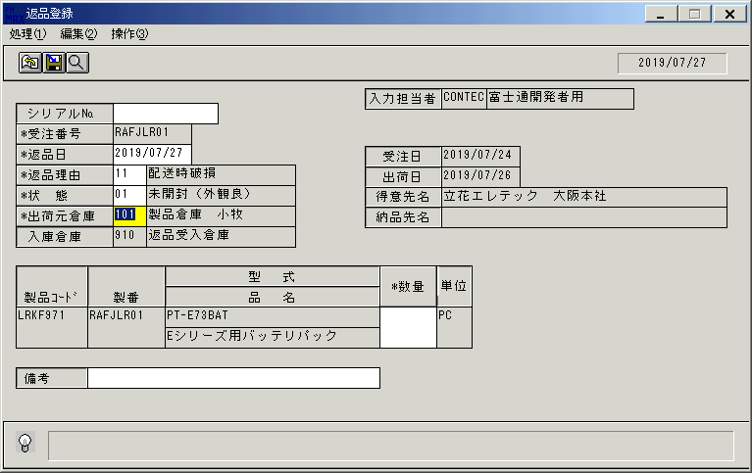
 |  |  | 操作内容 | 「出荷元倉庫」に遷移します。変更は不要です。

 |  |  | ２．１．１０．[返品登録]ウィンドウ |  |  | 確認日 | 結果
 |  |  | 画面 | 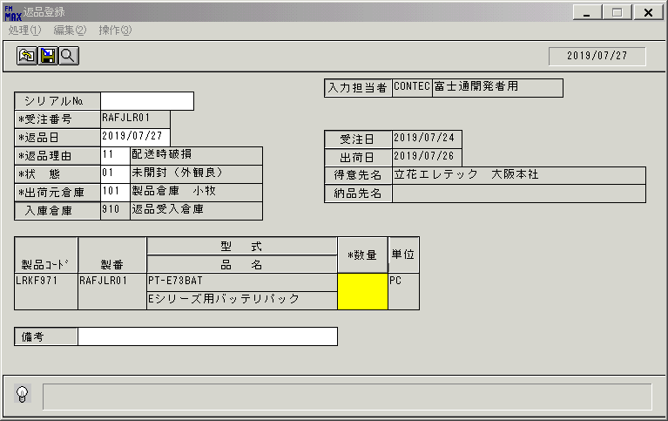
 |  |  | 操作内容 | TabまたはEnterキーを押して数量にフォーカスします。

 |  |  | ２．１．１１．[返品登録]ウィンドウ |  |  | 確認日 | 結果
 |  |  | 画面 | 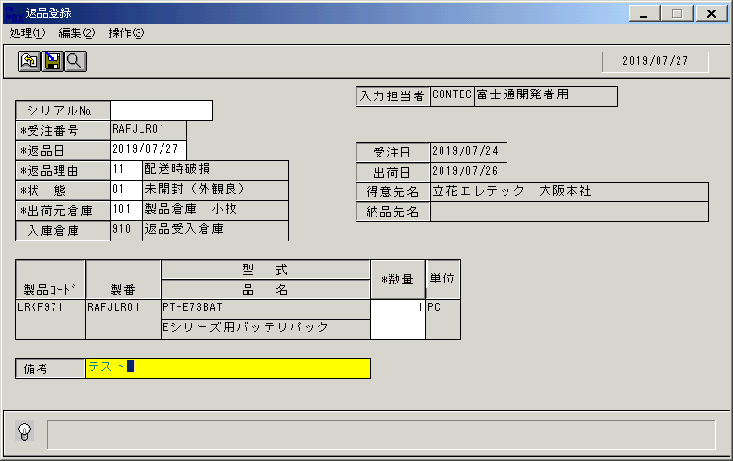
 |  |  | 操作内容 | 数量を入力し、TabまたはEnterキーを押して備考にフォーカスします。備考を入力します。

 |  |  | ２．１．１２．[返品登録]ウィンドウ - [返品登録]ウィンドウ |  |  | 確認日 | 結果
 |  |  | 画面 | 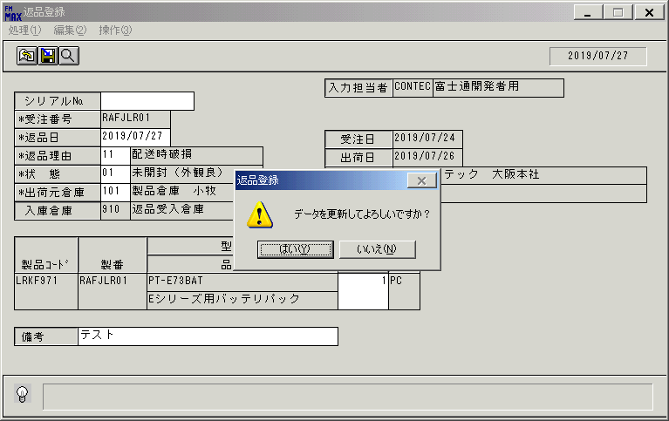
 |  |  | 操作内容 | TabまたはEnterキーを押します。「更新確認」のメッセージが表示されます。「はい」を押します。

 |  |  | ２．１．１３．[返品登録]ウィンドウ |  |  | 確認日 | 結果
 |  |  | 画面 | 
 |  |  | 操作内容 | 初期表示画面に戻ります。更新後データを取得します。「データ更新結果」シートを参照。

 |  |  | ２．１．１４．[返品登録]ウィンドウ - [売上明細検索]ウィンドウ |  |  | 確認日 | 結果
 |  |  | 画面
 |  |  | 操作内容 | 「受注番号」ボタンを押し、「売上明細検索」ウィンドウを表示します。先ほど返品登録を実施した受注番号を検索し、選択します。

 |  |  | ２．１．１５．[返品登録]ウィンドウ - [返品登録]ウィンドウ |  |  | 確認日 | 結果
 |  |  | 画面 | 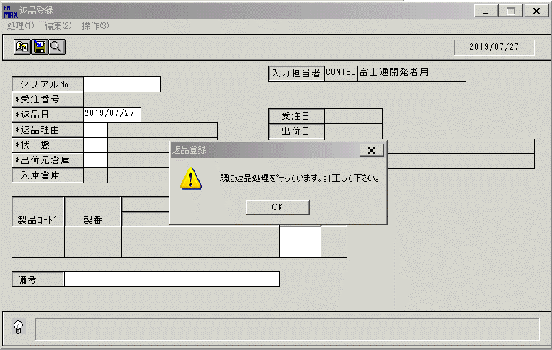
 |  |  | 操作内容 | 「既に返品処理済」のメッセージが表示されます。「OK」を押します。

 |  |  | ２．１．１６．[返品登録]ウィンドウ - [返品登録]ウィンドウ |  |  | 確認日 | 結果
 |  |  | 画面 | 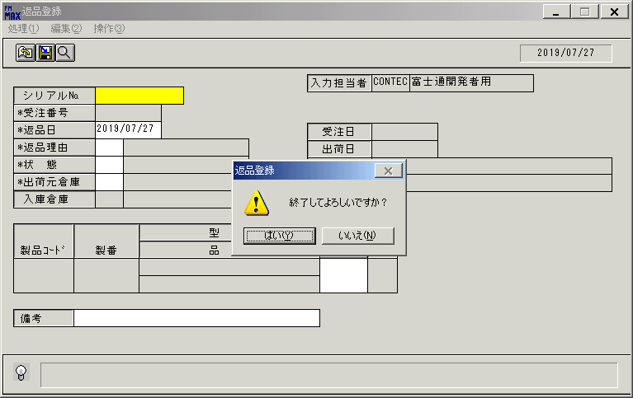
 |  |  | 操作内容 | 終了ボタンを押します。「はい」を押します。

画面(返品登録)
画面項目説明 |  |  |  | ユーザ名：㈱コンテック殿 |  |  |  |  |  |  | ｼｽﾃﾑ名：新総合情報システム |  |  |  |  | ﾌﾟﾛｾｽID/名：販売システム |  |  | 作成日:２００９年０１月０８日
 |  |  |  |  |  |  |  |  |  |  | ｼﾞｮﾌﾞID/名：URI／売上処理 |  |  |  |  | ﾌﾟﾛｸﾞﾗﾑID/名：URIET54/返品登録 |  |  | 作成者：Ace) 森賀

 | 【画面項目説明】 |  | 画面名：返品登録 |  |  |  |  |  |  |  |  |  | FormID：ＵＲＩＥＴ５４ |  | ﾓｰﾄﾞ |  | 初期状態
 |  |  |  |  |  |  |  |  |  |  |  |  |  |  | 権限
 | № | 入出力項目名 |  |  | 入力 |  | 表示 | 属性 | 表示桁 | 入力桁 | レ | データソース |  | 項目名(初期値） |  |  |  | 項目説明
 |  |  |  |  | 必須 | 任意

 | 1 | シリアルNo. |  |  |  | ○ |  | X | 20 | 20 |  |  |  | 空白
 | 2 | 受注番号 |  |  | ○ |  |  | X | 8 | 8 |  |  |  | 空白
 | 3 | 返品日 |  |  | ○ |  |  | 9 | 8 | 8 |  | 運用日テーブル |  | 運用日付
 | 4 | 返品理由（コード） |  |  | ○ |  |  | 9 | 2 | 2 |  |  |  | 空白
 | 5 | 返品理由（名称） |  |  |  |  | ○ | NX | 20 |  |  |  |  | 空白
 | 6 | 状態（コード） |  |  | ○ |  |  | 9 | 2 | 2 |  |  |  | 空白
 | 7 | 状態（名称） |  |  |  |  | ○ | NX | 20 |  |  |  |  | 空白
 | 8 | 出荷元倉庫（コード） |  |  | ○ |  |  | 9 | 3 | 3 |  |  |  | 空白
 | 9 | 出荷元倉庫（名称） |  |  |  |  | ○ | NX | 20 |  |  |  |  | 空白
 | 10 | 入庫倉庫（コード） |  |  |  |  | ○ | 9 | 3 |  |  |  |  | 空白
 | 11 | 入庫倉庫（名称） |  |  |  |  | ○ | NX | 20 |  |  |  |  | 空白
 | 12 | 受注日 |  |  |  |  | ○ | 9 | 8 |  |  |  |  | 空白
 | 13 | 出荷日 |  |  |  |  | ○ | 9 | 8 |  |  |  |  | 空白
 | 14 | 得意先名 |  |  |  |  | ○ | NX | 40 |  |  |  |  | 空白
 | 15 | 納入先名 |  |  |  |  | ○ | NX | 40 |  |  |  |  | 空白
 | 16 | 入力担当者（コード） |  |  |  |  | ○ | X | 6 |  |  |  |  | ログインユーザーＩＤ
 | 17 | 入力担当者（名称） |  |  |  |  | ○ | NX | 20 |  |  | 担当者マスタ |  | 担当者名 |  |  |  | 担当者マスタ.担当者コード = ログインユーザID
 | 18 | 製品コード |  |  |  |  | ○ | X | 8 |  |  |  |  | 空白
 | 19 | 製番 |  |  |  |  | ○ | X | 10 |  |  |  |  | 空白
 | 20 | 型式 |  |  |  |  | ○ | X | 30 |  |  |  |  | 空白
 | 21 | 品名 |  |  |  |  | ○ | NX | 30 |  |  |  |  | 空白
 | 22 | 数量 |  |  | ○ |  |  | 9 | 6 | 6 |  |  |  | 空白
 | 23 | 単位 |  |  |  |  | ○ | NX | 4 |  |  |  |  | 空白
 | 24 | 備考 |  |  | ○ |  |  | NX | 40 | 40 |  |  |  | 空白
 | 25
 | 26
 | 27
 | 28
 | 29
 | 30
 | 31
 | 32
 | 33
 | 34
 | 35
 | 36
 | 37
 | 38
 | 39
 | 40
 | 41
 | 42
 | 43
 | 44
 | 45

起動元EXE
システム情報
制御ファイル
データファイル

画面(返品登録) (2)
画面項目説明 |  |  |  | ユーザ名：㈱コンテック殿 |  |  |  |  |  |  | ｼｽﾃﾑ名：新総合情報システム |  |  |  |  | ﾌﾟﾛｾｽID/名：販売システム |  |  | 作成日:２００９年０１月０８日
 |  |  |  |  |  |  |  |  |  |  | ｼﾞｮﾌﾞID/名：URI／売上処理 |  |  |  |  | ﾌﾟﾛｸﾞﾗﾑID/名：URIET54/返品登録 |  |  | 作成者：Ace) 森賀

 | 【画面項目説明】 |  | 画面名：返品登録 |  |  |  |  |  |  |  |  |  | FormID：ＵＲＩＥＴ５４ |  | ﾓｰﾄﾞ |  | 受注番号ｏｒｼﾘｱﾙNo.入力
 |  |  |  |  |  |  |  |  |  |  |  |  |  |  | 権限
 | № | 入出力項目名 |  |  | 入力 |  | 表示 | 属性 | 表示桁 | 入力桁 | レ | データソース |  | 項目名(初期値） |  |  |  | 項目説明
 |  |  |  |  | 必須 | 任意

 | 1 | シリアルNo. |  |  |  | ○ |  | X | 20 | 20
 | 2 | 受注番号 |  |  | ○ |  |  | X | 8 | 8 |  | 売上トラン |  | 受注番号
 | 3 | 返品日 |  |  | ○ |  |  | 9 | 8 | 8
 | 4 | 返品理由（コード） |  |  | ○ |  |  | 9 | 2 | 2
 | 5 | 返品理由（名称） |  |  |  |  | ○ | NX | 20
 | 6 | 状態（コード） |  |  | ○ |  |  | 9 | 2 | 2
 | 7 | 状態（名称） |  |  |  |  | ○ | NX | 20
 | 8 | 出荷元倉庫（コード） |  |  | ○ |  |  | 9 | 3 | 3 |  | 売上見出しトラン |  | 倉庫コード
 | 9 | 出荷元倉庫（名称） |  |  |  |  | ○ | NX | 20 |  |  | 売上見出しトラン |  | 倉庫名
 | 10 | 入庫倉庫（コード） |  |  |  |  | ○ | 9 | 3 |  |  | 固定値マスタ |  | 固定値 |  |  |  | 管理コード＝513を条件に固定値マスタを検索
 | 11 | 入庫倉庫（名称） |  |  |  |  | ○ | NX | 20 |  |  | 倉庫マスタ |  | 倉庫名 |  |  |  | 倉庫マスタ.倉庫コード＝固定値ﾏｽﾀ.固定値（管理ｺｰﾄﾞ＝513）
 | 12 | 受注日 |  |  |  |  | ○ | 9 | 8 |  |  | 受注トラン |  | 受注伝票日付
 | 13 | 出荷日 |  |  |  |  | ○ | 9 | 8 |  |  | 売上見出しトラン |  | 売上伝票日付
 | 14 | 得意先名 |  |  |  |  | ○ | NX | 40 |  |  | 売上見出しトラン |  | 得意先略称
 | 15 | 納入先名 |  |  |  |  | ○ | NX | 40 |  |  | 売上見出しトラン |  | 納入先略称
 | 16 | 入力担当者（コード） |  |  |  |  | ○ | X | 6
 | 17 | 入力担当者（名称） |  |  |  |  | ○ | NX | 20
 | 18 | 製品コード |  |  |  |  | ○ | X | 8 |  |  | 売上トラン |  | 製品コード
 | 19 | 製番 |  |  |  |  | ○ | X | 10 |  |  | 売上トラン |  | 製番
 | 20 | 型式 |  |  |  |  | ○ | X | 30 |  |  | 売上トラン |  | 型式
 | 21 | 品名 |  |  |  |  | ○ | NX | 30 |  |  | 売上トラン |  | 商品名１
 | 22 | 数量 |  |  | ○ |  |  | 9 | 6 | 6 |  | 売上トラン |  | 売上数
 | 23 | 単位 |  |  |  |  | ○ | NX | 4 |  |  | 売上トラン |  | 単位名
 | 24 | 備考 |  |  | ○ |  |  | NX | 40 | 40 |  | 売上見出しトラン |  | 備考
 | 25
 | 26
2014/1/14追加
以下についての処理を修正／追加
・参照受注番号入力時に売上日より消費税率の再取得＆消費税額の再計算を行っている。
再計算したデータは使用されないため、データ上は問題ないが、必要の無い動作のため行わないようにする。
 | 27
 | 28
 | 29
 | 30
 | 31
 | 32
 | 33
 | 34
 | 35
 | 36
 | 37
 | 38
 | 39
 | 40
 | 41
 | 42
 | 43
 | 44
 | 45

起動元EXE
システム情報
制御ファイル
データファイル

